画面イメージ
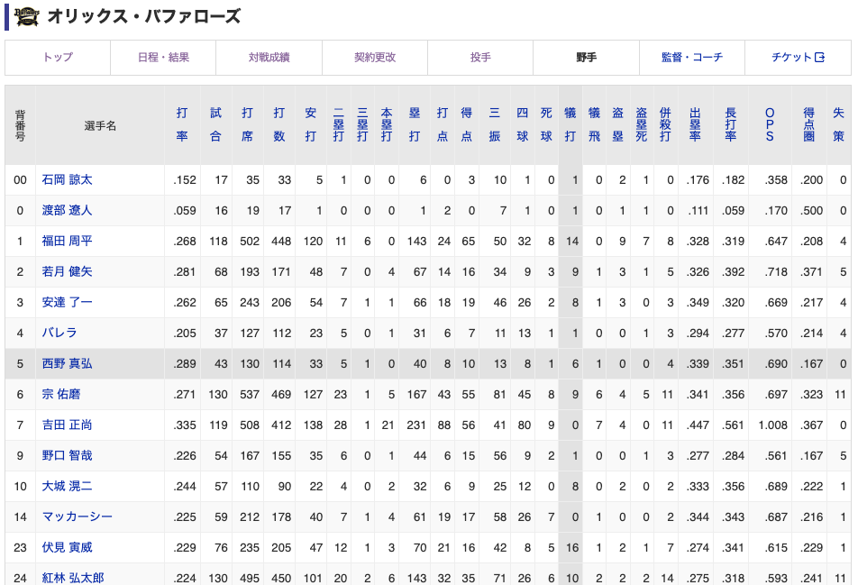
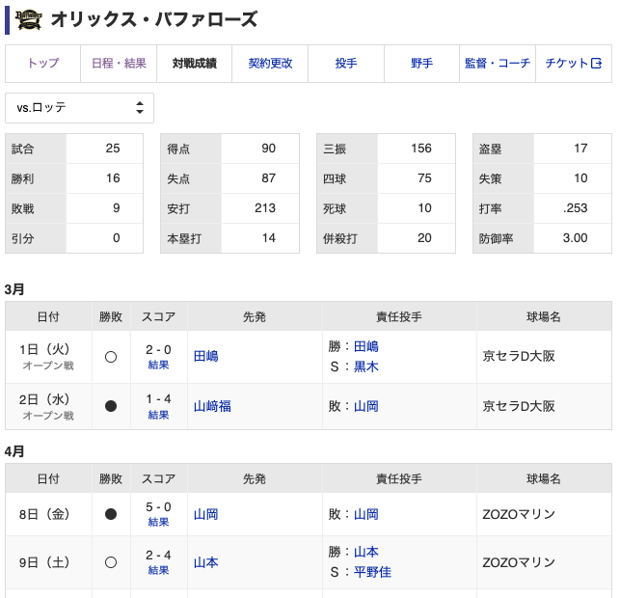
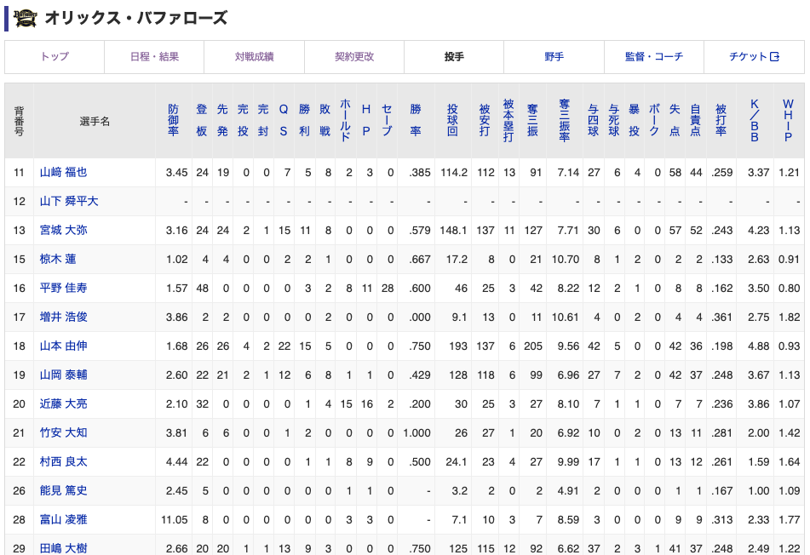
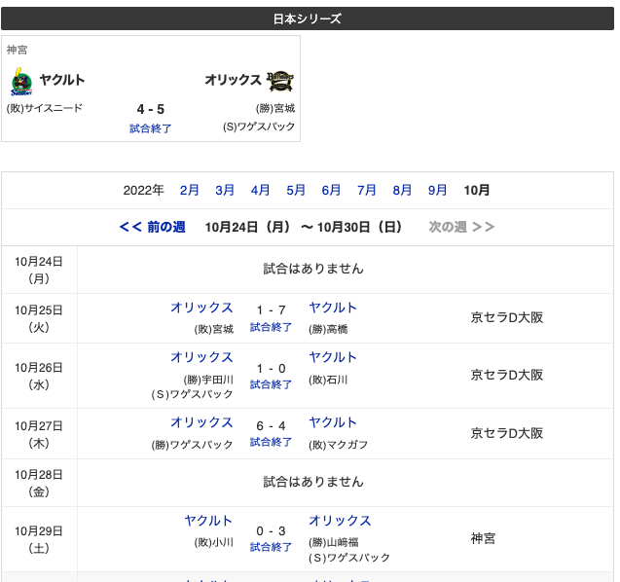

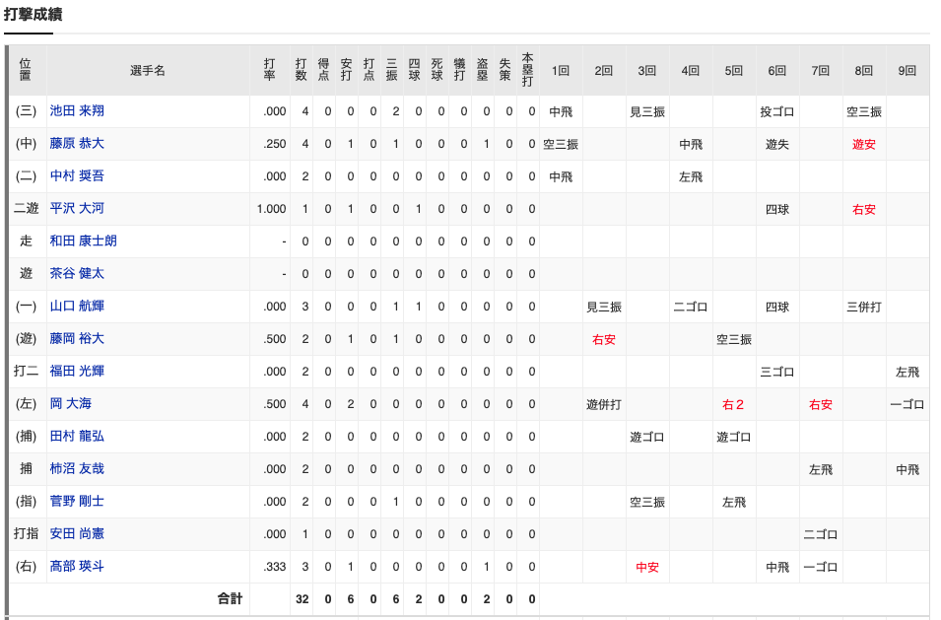
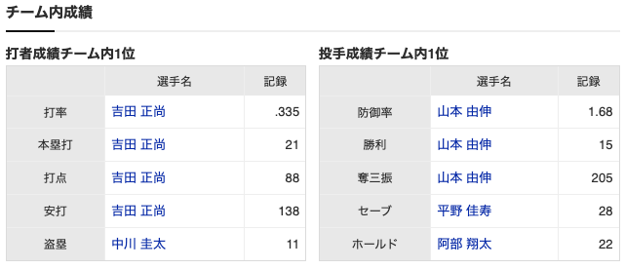

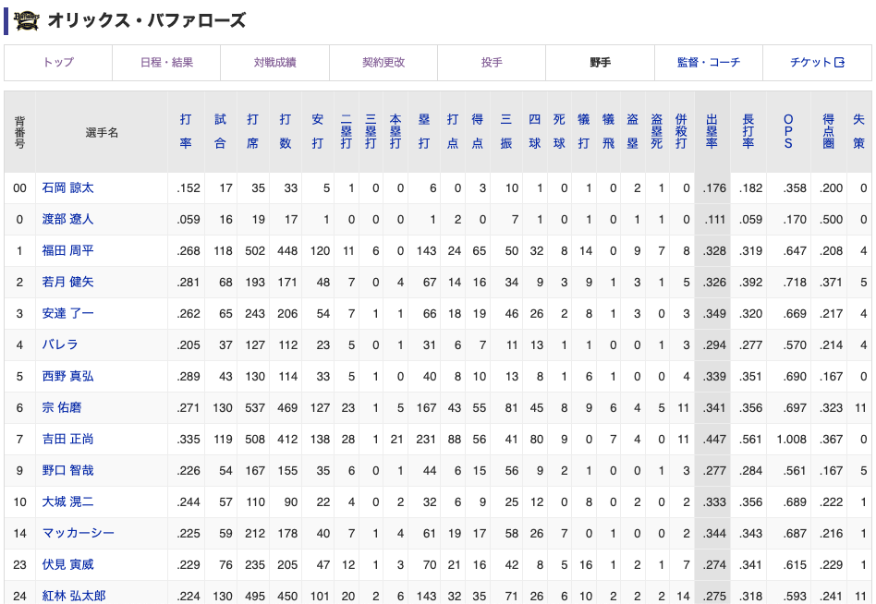

ユーザ
要件整理

1. ユーザを登録 |  |  | ■アカウント登録項目(入力) |  |  |  | ■members
 | 仮登録(DBのみ) |  | ＃ | 表示 | DB名 | 必須、任意 | ＃ | DB | 項目名 | 必須、任意
 |  | メールアドレスを入力 | 1 | id | id | - | 1 | members. | id | 必須 | pk
 |  | 登録コードを発行 | 2 | 名前：姓 | name1 | 必須 | 2 | members. | name1 | 必須
 |  | 有効期限の設定 | 3 | 名前：名 | name2 | 必須 | 3 | members. | name2 | 必須
 |  | メールアドレスで送信 | 4 | フリガナ：姓 | ruby1 | 必須 | 4 | members. | ruby1 | 必須
 |  |  | 5 | フリガナ：名 | ruby2 | 必須 | 5 | members. | ruby2 | 必須
 | 本登録 |  | 6 | メールアドレス | email | 必須 | 6 | members. | email | 必須 | unique
 |  | メールアドレス本文からコードを入力 | 7 | パスワード | password | 必須 | 7 | members. | password | 必須 |  |  | *ハッシュ値
 |  | コードのチェック | 8 | 招待コード | team_code | 任意 | 8 | teams. | team_id | 任意 | fk | null
 |  | 有効期限のチェック |  |  |  |  | 9 | members. | created_at | 必須
 |  | フォームを開く |  |  |  |  | 10 | members. | updated_at | 必須
 |  | フォームに入力
 |  | 登録
 |  | ログイン状態 | ■チーム登録項目 |  |  |  | ■teams
 |  |  | ＃ | 項目名 | 項目名 | 必須、任意 | ＃ | DB | 項目名 | 必須、任意
 | ログイン |  | 1 | id | id | 必須 | 1 | teams. | id | 必須 | pk
 |  | メールアドレスとパスワードを入力 | 2 | 招待コード | team_code | 必須 | 2 | teams. | team_name | 必須
 |  | ログイン状態 |  |  |  |  | 3 | teams. | team_code | 必須
 |  |  |  |  |  |  | 4 | teams. | created_at | 必須
 |  |  |  |  |  |  | 5 | teams. | updated_at | 必須

 |  |  | ■チーム内メンバー登録 |  |  |  | ■team_members
 |  |  | ＃ | 項目名 | 項目名 | 必須、任意 | ＃ | DB | 項目名 | 必須、任意
 |  |  | 1 | - | - | - | 1 | team_members. | id | 必須 | pk
 |  |  |  |  |  |  | 2 | members. | member_id | 必須 | fk
 |  |  |  |  |  |  | 3 | members. | team_id | 必須 | fk
 |  |  |  |  |  |  | 4 | team_members. | created_at | 必須
 |  |  |  |  |  |  | 5 | team_members. | updated_at | 必須

名前：姓
名前：名
姓
名
氏名：漢字 必須

会員仮登録

フリガナ：姓
フリガナ：名
姓
名
メールアドレス

登録
メールアドレス

パスワード
パスワード(再入力)

招待コード(任意)

例 日本 太郎
お名前
エラーメッセージ

例 二ホン タロウ
フリガナ
エラーメッセージ

例 nihon_taro@gmail.com
メールアドレス
エラーメッセージ

例 Nihon1taro
パスワード
エラーメッセージ
※8文字以上、半角英数字の大文字小文字の組み合わせ

例 Nihon1taro
パスワード(再入力)
エラーメッセージ
※上記と同じ内容を入力

例 tZkaksopo8901k0a@k
招待コード
エラーメッセージ
※共有された招待コードがあれば入力

sign up

game_players
■game_players
＃ | 物理名 | 論理名 | データ型 | 桁数 | 必須、任意
1 | - | - | - | - | -
2 | - | - | - | - | -

チームとの関連性を再考

■game_players |  | ユーザが複数のポジションを持っている場合は、複数の登録
＃ | テーブル | 項目名 | データ型 | 桁数 | 必須、任意 | 制約 | default
1 | game_players | id | bigint | - | 必須 | pk, UNSIGNED
2 | games | game_id | int | - | 必須 | fk
3 | teams | team_id | int | - | 必須 | fk
4 | team_members | team_member_id | int | - | 必須 | fk
5 | position_mst | position_mst_id | int | - | 任意 | fk |  | ポジションを取得
6 | game_players | batting_order | int | - | 必須
7 | game_players | start_inning | int | - | 必須
8 | game_players | end_inning | int | - | 任意
9 | game_players | start_inning_out_count | int | - | 必須
10 | game_players | end_inning_out_count | int | - | 任意
11 | game_players | is_deleted | int | - | 必須 |  | 初期値=0 | 論理削除
12 | game_players | created_at | datetime | - | 必須 |  | CURRENT_TIMESTAMP
13 | game_players | updated_at | datetime | - | 必須 |  | CURRENT_TIMESTAMP ON UPDATE CURRENT_TIMESTAMP

games
・日程
・対戦相手
・大会名
・球場
・公開設定
・先攻か後攻
・1回～9回までのスコア入力
・DH制
・試合
■games
＃ | 物理名 | 論理名 | データ型 | 桁数 | 必須、任意
1 | - | - | - | - | -
2 | - | - | - | - | -

■games
＃ | テーブル | 項目名 | データ型 | 桁数 | 必須、任意 | 制約 | default
1 | games | id | int | - | 必須 | pk, UNSIGNED
2 | teams | team_id | int | - | 必須 | fk
3 | games | attack_order | int | - | 必須 |  |  | 1:先攻, 2:後攻
4 | games | result | int | - | 必須 |  |  | 勝利:1, 敗北:2
5 | consent_teams | consent_teams_id | int | - | 必須 | fk
6 | games | start_time | datetime | - | 必須
7 | games | finish_time | datetime | - | 必須
8 | games | is_published | int | - | 必須
9 | games | is_deleted | int | - | 必須 |  | 初期値=0 | 論理削除
10 | games | created_at | datetime | - | 必須 |  | CURRENT_TIMESTAMP
11 | games | updated_at | datetime | - | 必須 |  | CURRENT_TIMESTAMP ON UPDATE CURRENT_TIMESTAMP

game_scores
・日程
・対戦相手
・大会名
・球場
・公開設定
・先攻か後攻
・1回～9回までのスコア入力
・DH制
・試合
■game_scores
＃ | 物理名 | 論理名 | データ型 | 桁数 | 必須、任意
1 | - | - | - | - | -
2 | - | - | - | - | -

■game_scores
＃ | テーブル | 項目名 | データ型 | 桁数 | 必須、任意 | 制約 | default
1 | game_scores | id | int | - | 必須 | pk, UNSIGNED
2 | games | game_id | int | - | 必須 | fk
4 | game_scores | inning | int | 2 | 必須
5 | game_scores | score_main | int | 2 | 必須
6 | game_scores | score_opponent | int | 2 | 必須
7 | game_scores | hits_main | int | 2 | 必須
8 | game_scores | hits_opponent | int | 2 | 必須
9 | game_scores | errors_main | int | 2 | 必須
10 | game_scores | errors_opponent | int | 2 | 必須
14 | game_scores | is_deleted | int | - | 必須 |  | 初期値=0 | 論理削除
15 | game_scores | created_at | datetime | - | 必須 |  | CURRENT_TIMESTAMP
16 | game_scores | updated_at | datetime | - | 必須 |  | CURRENT_TIMESTAMP ON UPDATE CURRENT_TIMESTAMP

game_batting_results
・選手
・出塁あり/なし
・ヒット/ 凡打/ エラー
・得点の有無
・得点数
・進塁1：進塁数
・進塁1 理由
・進塁1 ：game_player_id
・進塁2：進塁数
・進塁2 理由
・進塁2 ：game_player_id
・進塁3 ：進塁数
・進塁3 理由
・進塁3：game_player_id
・塁上でのアウトの有無
・塁上アウトの理由
■game_batting_results
＃ | 物理名 | 論理名 | データ型 | 桁数 | 必須、任意
1 | - | - | - | - | -
2 | - | - | - | - | -

■game_batting_results
＃ | テーブル | 項目名 | データ型 | 桁数 | 必須、任意 | 制約 | default
1 | game_batting_results | id | int | - | 必須 | pk, UNSIGNED
2 | games | game_id | int | - | 必須 | fk
3 | game_players | game_player_id | int | - | 必須
4 | game_batting_results | inning | int | 2 | 必須
5 | game_batting_results
6 | game_batting_results
7 | game_batting_results
8 | game_batting_results
9 | game_batting_results
10 | game_batting_results | is_deleted | int | - | 必須 |  | 初期値=0 | 論理削除
11 | game_batting_results | created_at | datetime | - | 必須 |  | CURRENT_TIMESTAMP
12 | game_batting_results | updated_at | datetime | - | 必須 |  | CURRENT_TIMESTAMP ON UPDATE CURRENT_TIMESTAMP

game_throwing_results
・選手 game_player_id
・inning
・打順
・打席結果
・失点有無
・ball1
・ball2
・ball3
・ball4
・ball5
・ball6
・ball7
・ball8
・ball9
・ball10
・ball11
・ball12
・ball13
・ball14
・ball15
・ball16
・ball17
・ball18
・ball19
・ball20
■game_throwing_results
＃ | 物理名 | 論理名 | データ型 | 桁数 | 必須、任意
1 | - | - | - | - | -
2 | - | - | - | - | -

■game_throwing_results
＃ | テーブル | 項目名 | データ型 | 桁数 | 必須、任意 | 制約 | default
1 | game_throwing_results | id | int | - | 必須 | pk, UNSIGNED
2 | games | game_id | int | - | 必須 | fk
3 | game_players | game_player_id | int | - | 必須
4 | game_throwing_results | inning | int | 2 | 必須
5 | game_throwing_results
6 | game_throwing_results
7 | game_throwing_results
8 | game_throwing_results
9 | game_throwing_results
10 | game_throwing_results | is_deleted | int | - | 必須 |  | 初期値=0 | 論理削除
11 | game_throwing_results | created_at | datetime | - | 必須 |  | CURRENT_TIMESTAMP
12 | game_throwing_results | updated_at | datetime | - | 必須 |  | CURRENT_TIMESTAMP ON UPDATE CURRENT_TIMESTAMP

